Dokumentasi_Google_Colab
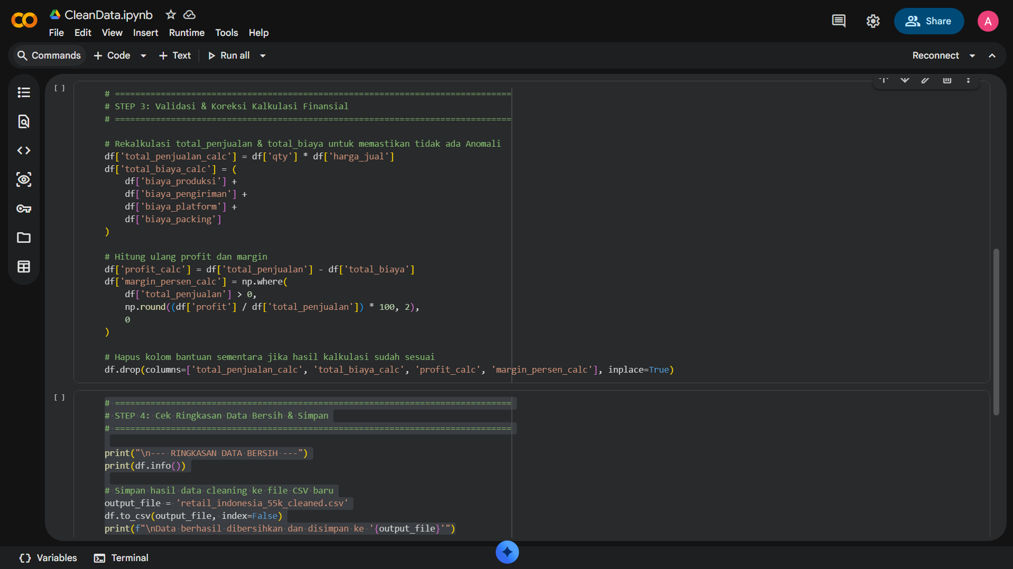
DOKUMENTASI BUKTI EKSEKUSI DATA CLEANING (GOOGLE COLAB)

1. STEP 1: Import Library, Load Dataset & Inspection (Ukuran Data Awal)
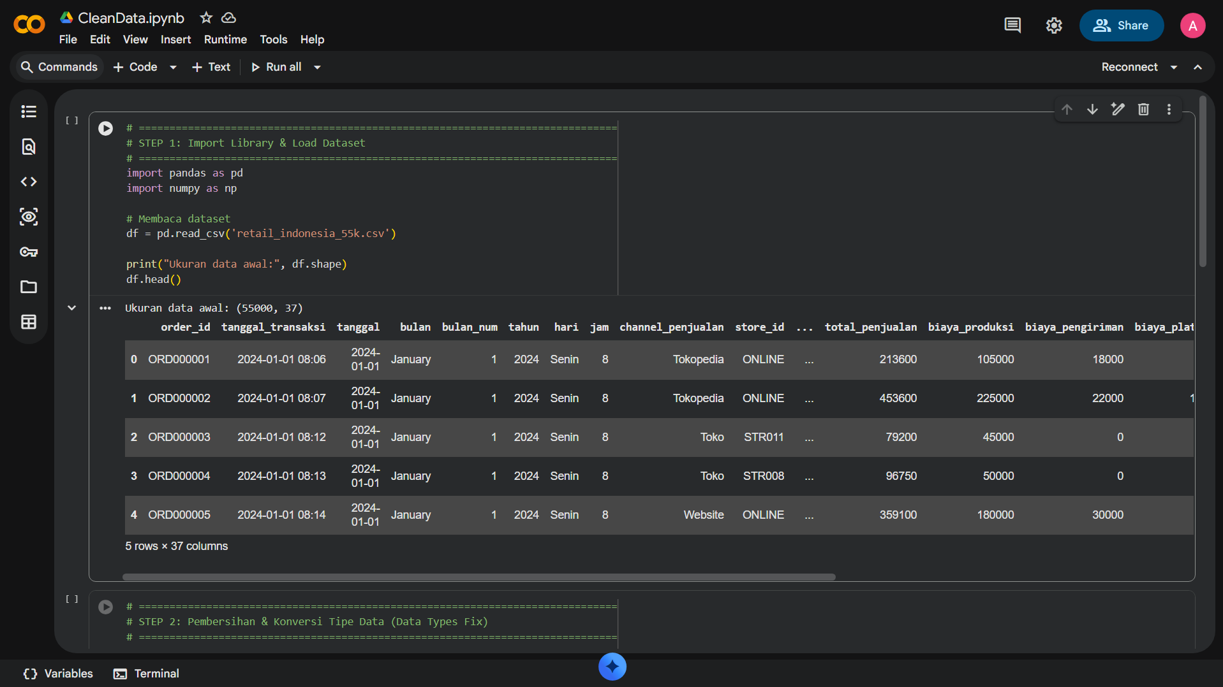

2. STEP 2: Pembersihan Tipe Data, String Trimming & Penanganan Duplikasi
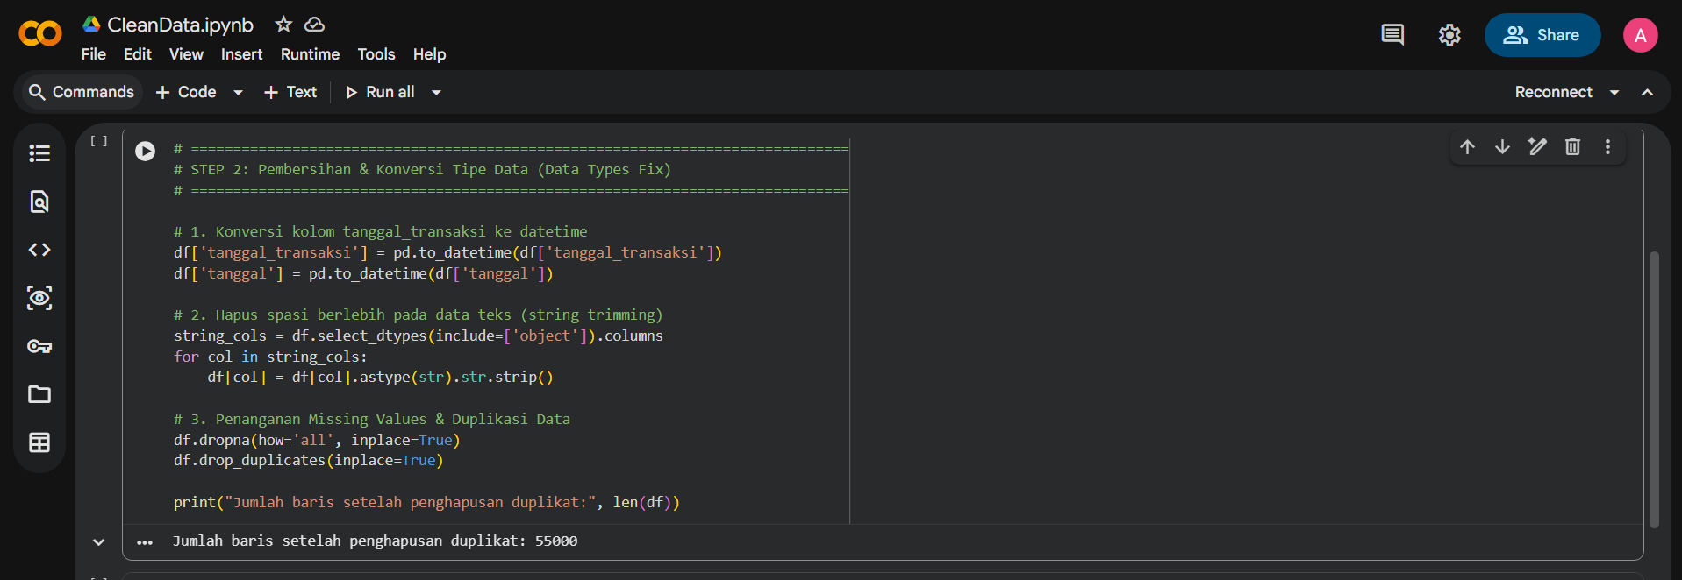

3. STEP 3 & 4: Validasi Kalkulasi Finansial & Export Clean Dataset

